Rekstrarreikningur
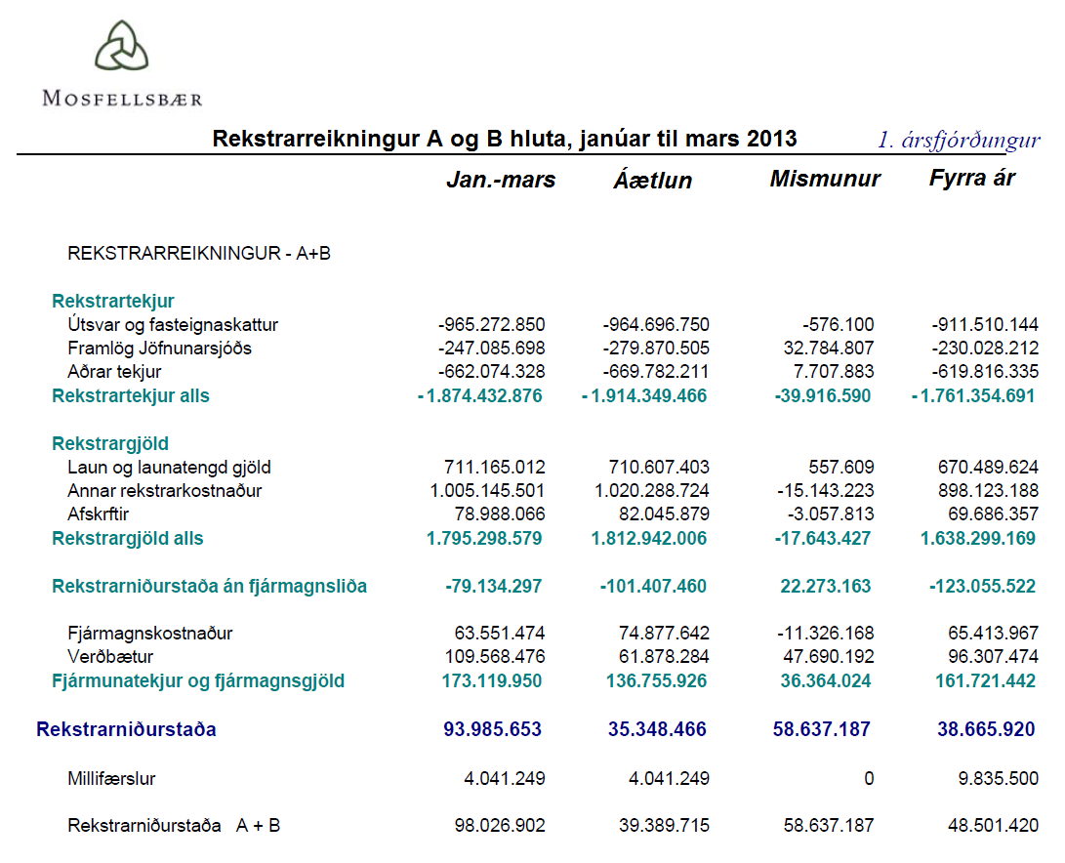

* Tekjur eru með neikvæðu formerki.

